Hàm IF
Bài tập hàm IF cơ bản
Ngày tháng | Tên hàng | Số lượng | Đơn giá | ĐVT | Loại hàng | Kênh phân phối | Chi nhánh | Khuyến mại | Quà tặng | Yêu cầu
2016-10-23 | Hạt nêm MAGGI (450g) | 13 | 548,000 | thùng | Thức ăn CTDD | Siêu thị | Hà Nội | #NAME? |  | Điền Khuyến mại: biết mua số lượng từ 5 trở lên được KM 100.000đ
2015-04-08 | NESCAFÉ CAFÉ VIỆT | 4 | 379,000 | thùng | Cà phê | Siêu thị | Đà Nẵng |  |  | Điền Quà tặng: biết mua loại hàng Cà phê được tặng "1 ly sứ"
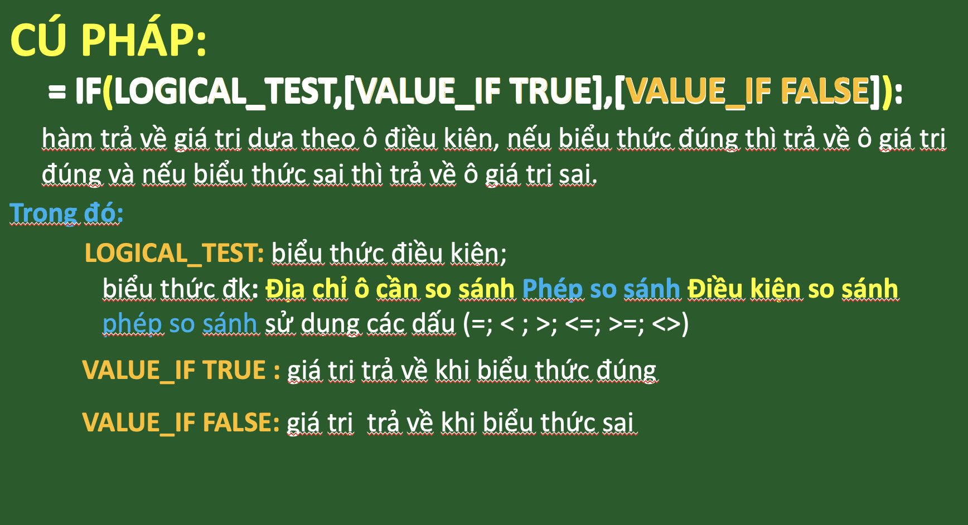
2016-12-09 | NUTREN DIABETS | 2 | 200,000 | thùng | Thức uống | Cửa hàng sữa | TP.HCM
2015-03-13 | LaVie (500ml) | 16 | 359,000 | thùng | Nước uống đóng chai | Siêu thị | Hà Nội
2014-10-16 | Hạt nêm MAGGI (450g) | 5 | 107,000 | thùng | Cà phê | Cửa hàng sữa | TP.HCM
2014-10-25 | Bột ngũ cốc Nestlé NESVITA | 17 | 425,000 | thùng | Thức ăn CTDD | Nhà thuốc | Đà Nẵng
2014-12-05 | NUTREN FIBRE | 18 | 325,000 | thùng | Thực phẩm | Đại lý | Hà Nội
2015-10-18 | Bột ngũ cốc Nestlé NESVITA | 11 | 325,000 | thùng | Cà phê | Nhà thuốc | Hà Nội
2014-05-25 | Nestlé NAN Kid 4 | 6 | 369,000 | thùng | Ngũ cốc ăn sáng | Nhà thuốc | Đà Nẵng
2016-05-26 | MILO (400g) | 14 | 455,000 | thùng | Ngũ cốc ăn sáng | Siêu thị | TP.HCM
2016-10-06 | HONEY STARS | 3 | 107,000 | thùng | Sản phẩm DD y học | Siêu thị | Đà Nẵng
2015-08-23 | MILO (400g) | 6 | 452,000 | thùng | Ngũ cốc ăn sáng | Nhà thuốc | Hà Nội
2016-03-12 | NESTEA | 5 | 452,000 | thùng | Nước uống đóng chai | Siêu thị | Hà Nội
2014-02-04 | NESCAFÉ 3IN1 (17g) | 14 | 360,000 | thùng | Ngũ cốc ăn sáng | Đại lý | TP.HCM
2016-06-29 | NUTREN FIBRE | 14 | 450,000 | thùng | Nước uống đóng chai | Nhà thuốc | Hà Nội
2015-02-03 | CORN FLAKE | 17 | 241,000 | thùng | Thức ăn CTDD | Nhà thuốc | TP.HCM
2015-07-28 | CORN FLAKE | 15 | 200,000 | thùng | Bánh kẹo | Siêu thị | Hà Nội
2015-03-01 | Dầu hào MAGGI (530g) | 4 | 325,000 | thùng | Nước uống đóng chai | Nhà thuốc | Hà Nội
2016-11-10 | NUTREN DIABETS | 4 | 365,500 | thùng | Thực phẩm | Nhà thuốc | Hà Nội
2016-04-06 | HONEY STARS | 2 | 431,000 | thùng | Thực phẩm | Cửa hàng sữa | Hà Nội
2014-09-19 | NESCAFÉ 3IN1 (17g) | 6 | 325,000 | thùng | Sản phẩm DD y học | Siêu thị | TP.HCM
2015-10-04 | PEPTAMEN | 14 | 450,000 | thùng | Thực phẩm | Siêu thị | Hà Nội
2015-02-02 | CORN FLAKE | 1 | 265,000 | thùng | Thức uống | Siêu thị | TP.HCM
2014-04-20 | Nestlé MILO (330g) | 7 | 360,000 | thùng | Sản phẩm DD y học | Đại lý | Hà Nội
2014-06-21 | Bột ngũ cốc dinh dưỡng CERELAC | 17 | 360,000 | thùng | Cà phê | Đại lý | Đà Nẵng
2014-09-30 | Bột ngũ cốc Nestlé NESVITA | 18 | 359,000 | thùng | Thực phẩm | Nhà thuốc | Hà Nội
2016-03-03 | NUTREN DIABETS | 3 | 359,000 | thùng | Thức uống | Đại lý | TP.HCM
2016-05-08 | NESCAFÉ 3IN1 (17g) | 20 | 455,000 | thùng | Thức uống | Siêu thị | Đà Nẵng
2016-05-21 | NUTREN FIBRE | 17 | 107,000 | thùng | Bánh kẹo | Đại lý | Hà Nội
2014-08-24 | MILO (400g) | 4 | 200,000 | thùng | Sản phẩm DD y học | Đại lý | Hà Nội

Hàm có kiểm tra điều kiện
Ngày tháng | Kênh phân phối | Chi nhánh | Đơn vị mua | Mã hàng | Loại hàng | Tên hàng | Số lượng | ĐVT | Đơn giá | Thành tiền | Yêu cầu
2016-10-23 | Siêu thị | Hà Nội | Khách lẻ | F02 | Thức ăn công thức dinh dưỡng | Nestlé NAN Kid 4 | 92 | hộp | 359,000 | 33,028,000 | 1. Tính tổng doanh thu của loại hàng Bánh kẹo
2016-12-09 | Cửa hàng sữa | TP.HCM | Khách lẻ | B01 | Bánh ngũ cốc ăn sáng | CORN FLAKE | 169 | hộp | 55,000 | 9,295,000
2016-05-26 | Siêu thị | TP.HCM | Khách lẻ | G01 | Thực phẩm | Nước tương MAGGI ( 700ml) | 68 | chai | 25,000 | 1,700,000 | 2. Đếm số lượt mua có số lượng từ 100 trở lên
2016-10-06 | Siêu thị | Đà Nẵng | Khách lẻ | B02 | Bánh ngũ cốc ăn sáng | HONEY STARS | 106 | hộp | 69,000 | 7,314,000
2016-03-12 | Siêu thị | Hà Nội | Khách lẻ | B04 | Bánh ngũ cốc ăn sáng | Nestlé MILO ( 330g) | 271 | hộp | 79,000 | 21,409,000 | 3. Điền vào bảng tổng hợp sau
2016-06-29 | Nhà thuốc | Hà Nội | Khách lẻ | G01 | Thực phẩm | Nước tương MAGGI ( 700ml) | 168 | chai | 25,000 | 4,200,000 | Đơn vị mua | Tổng số lượng | Trung bình thành tiền
2016-11-10 | Nhà thuốc | Hà Nội | Khách lẻ | B03 | Bánh ngũ cốc ăn sáng | KOKO KRUNCH (170g) | 159 | hộp | 52,000 | 8,268,000 | Khách lẻ
2016-04-06 | Cửa hàng sữa | Hà Nội | Tổ chức A | B01 | Bánh ngũ cốc ăn sáng | CORN FLAKE | 83 | hộp | 55,000 | 4,565,000 | Tổ chức A
2016-03-03 | Đại lý | TP.HCM | Khách lẻ | B02 | Bánh ngũ cốc ăn sáng | HONEY STARS | 275 | hộp | 69,000 | 18,975,000 | Doanh nghiệp A
2016-05-08 | Siêu thị | Đà Nẵng | Doanh nghiệp A | I03 | Thức uống | Bột ngũ cốc Nestlé NESVITA | 29 | hộp | 65,500 | 1,899,500 | Trường học A
2016-05-21 | Đại lý | Hà Nội | Trường học A | H01 | Thực phẩm | Bột ngũ cốc dinh dưỡng CERELAC | 178 | hộp | 58,000 | 10,324,000 | Doanh nghiệp B
2016-07-28 | Đại lý | TP.HCM | Khách lẻ | G01 | Thực phẩm | Nước tương MAGGI ( 700ml) | 137 | chai | 25,000 | 3,425,000 | Trường học B
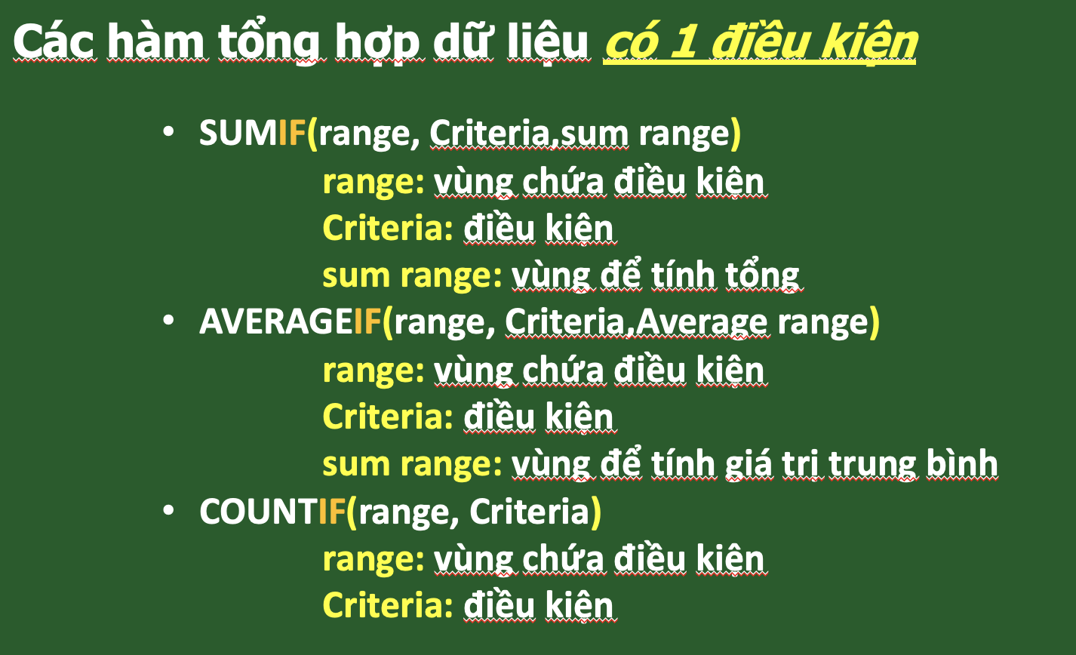
2016-04-15 | Nhà thuốc | TP.HCM | Doanh nghiệp A | B04 | Bánh ngũ cốc ăn sáng | Nestlé MILO ( 330g) | 61 | hộp | 79,000 | 4,819,000
2016-02-24 | Nhà thuốc | Hà Nội | Trường học A | F01 | Thức ăn công thức dinh dưỡng | Nestlé MOM&me | 70 | hộp | 50,000 | 3,500,000
2016-02-04 | Đại lý | Hà Nội | Khách lẻ | D01 | Nước uống đóng chai | LaVie ( 500ml) | 210 | chai | 5,000 | 1,050,000
2016-07-13 | Đại lý | TP.HCM | Khách lẻ | G03 | Thực phẩm | Hạt nêm MAGGI ( 450g) | 141 | gói | 36,000 | 5,076,000
2016-10-18 | Nhà thuốc | Đà Nẵng | Tổ chức A | F01 | Thức ăn công thức dinh dưỡng | Nestlé MOM&me | 269 | hộp | 50,000 | 13,450,000
2016-05-04 | Siêu thị | Đà Nẵng | Khách lẻ | C01 | Cà phê | NESCAFÉ 3IN1 (17g) | 242 | hộp | 41,000 | 9,922,000
2016-11-06 | Nhà thuốc | TP.HCM | Doanh nghiệp A | E01 | Sản phẩm dinh dưỡng y học | NUTREN DIABETS | 120 | hộp | 325,000 | 39,000,000
2016-08-07 | Siêu thị | Hà Nội | Khách lẻ | F02 | Thức ăn công thức dinh dưỡng | Nestlé NAN Kid 4 | 273 | hộp | 359,000 | 98,007,000
2016-04-12 | Nhà thuốc | Hà Nội | Khách lẻ | C01 | Cà phê | NESCAFÉ 3IN1 (17g) | 233 | hộp | 41,000 | 9,553,000
2016-03-01 | Đại lý | Hà Nội | Tổ chức A | E02 | Sản phẩm dinh dưỡng y học | NUTREN FIBRE | 276 | hộp | 324,000 | 89,424,000
2016-01-21 | Siêu thị | Hà Nội | Khách lẻ | G03 | Thực phẩm | Hạt nêm MAGGI ( 450g) | 240 | gói | 36,000 | 8,640,000
2016-08-19 | Nhà thuốc | Đà Nẵng | Khách lẻ | G01 | Thực phẩm | Nước tương MAGGI ( 700ml) | 191 | chai | 25,000 | 4,775,000
2016-02-28 | Cửa hàng sữa | Hà Nội | Khách lẻ | I02 | Thức uống | NESTEA | 158 | hộp | 31,000 | 4,898,000
2016-06-12 | Đại lý | Hà Nội | Khách lẻ | B01 | Bánh ngũ cốc ăn sáng | CORN FLAKE | 109 | hộp | 55,000 | 5,995,000
2016-01-03 | Siêu thị | TP.HCM | Khách lẻ | B03 | Bánh ngũ cốc ăn sáng | KOKO KRUNCH (170g) | 100 | hộp | 52,000 | 5,200,000
2016-06-11 | Siêu thị | Hà Nội | Khách lẻ | B03 | Bánh ngũ cốc ăn sáng | KOKO KRUNCH (170g) | 76 | hộp | 52,000 | 3,952,000
2016-03-07 | Nhà thuốc | Đà Nẵng | Khách lẻ | G03 | Thực phẩm | Hạt nêm MAGGI ( 450g) | 147 | gói | 36,000 | 5,292,000
2016-02-29 | Đại lý | TP.HCM | Doanh nghiệp B | I01 | Thức uống | MILO (400g) | 296 | hộp | 65,000 | 19,240,000
2016-03-27 | Siêu thị | TP.HCM | Khách lẻ | D01 | Nước uống đóng chai | LaVie ( 500ml) | 115 | chai | 5,000 | 575,000
2016-05-28 | Siêu thị | TP.HCM | Trường học A | G02 | Thực phẩm | Dầu hào MAGGI ( 530g) | 42 | chai | 25,000 | 1,050,000
2016-07-28 | Cửa hàng sữa | TP.HCM | Doanh nghiệp A | B02 | Bánh ngũ cốc ăn sáng | HONEY STARS | 20 | hộp | 69,000 | 1,380,000
2016-08-14 | Cửa hàng sữa | TP.HCM | Khách lẻ | G02 | Thực phẩm | Dầu hào MAGGI ( 530g) | 68 | chai | 25,000 | 1,700,000
2016-11-06 | Đại lý | Hà Nội | Khách lẻ | B01 | Bánh ngũ cốc ăn sáng | CORN FLAKE | 108 | hộp | 55,000 | 5,940,000
2016-01-15 | Siêu thị | TP.HCM | Khách lẻ | H01 | Thực phẩm | Bột ngũ cốc dinh dưỡng CERELAC | 222 | hộp | 58,000 | 12,876,000
2016-08-12 | Siêu thị | Hà Nội | Khách lẻ | I03 | Thức uống | Bột ngũ cốc Nestlé NESVITA | 80 | hộp | 65,500 | 5,240,000
2016-01-24 | Nhà thuốc | Đà Nẵng | Khách lẻ | B04 | Bánh ngũ cốc ăn sáng | Nestlé MILO ( 330g) | 202 | hộp | 79,000 | 15,958,000
2016-03-19 | Cửa hàng sữa | Hà Nội | Khách lẻ | G03 | Thực phẩm | Hạt nêm MAGGI ( 450g) | 290 | gói | 36,000 | 10,440,000
2016-01-12 | Đại lý | TP.HCM | Khách lẻ | C02 | Cà phê | NESCAFÉ CAFÉ VIỆT | 126 | hộp | 107,000 | 13,482,000
2016-08-14 | Nhà thuốc | Đà Nẵng | Khách lẻ | B01 | Bánh ngũ cốc ăn sáng | CORN FLAKE | 20 | hộp | 55,000 | 1,100,000
2016-11-28 | Nhà thuốc | Đà Nẵng | Doanh nghiệp A | C02 | Cà phê | NESCAFÉ CAFÉ VIỆT | 169 | hộp | 107,000 | 18,083,000
2016-07-19 | Cửa hàng sữa | TP.HCM | Khách lẻ | I03 | Thức uống | Bột ngũ cốc Nestlé NESVITA | 114 | hộp | 65,500 | 7,467,000
2016-04-21 | Siêu thị | Hà Nội | Doanh nghiệp B | B02 | Bánh ngũ cốc ăn sáng | HONEY STARS | 213 | hộp | 69,000 | 14,697,000
2016-09-11 | Đại lý | Hà Nội | Tổ chức A | C01 | Cà phê | NESCAFÉ 3IN1 (17g) | 110 | hộp | 41,000 | 4,510,000
2016-10-08 | Nhà thuốc | Hà Nội | Khách lẻ | B02 | Bánh ngũ cốc ăn sáng | HONEY STARS | 261 | hộp | 69,000 | 18,009,000
2016-04-21 | Đại lý | TP.HCM | Khách lẻ | H01 | Thực phẩm | Bột ngũ cốc dinh dưỡng CERELAC | 266 | hộp | 58,000 | 15,428,000
2016-06-18 | Cửa hàng sữa | Hà Nội | Khách lẻ | G02 | Thực phẩm | Dầu hào MAGGI ( 530g) | 113 | chai | 25,000 | 2,825,000
2016-06-30 | Nhà thuốc | TP.HCM | Khách lẻ | B02 | Bánh ngũ cốc ăn sáng | HONEY STARS | 128 | hộp | 69,000 | 8,832,000
2016-11-03 | Cửa hàng sữa | Hà Nội | Trường học B | I03 | Thức uống | Bột ngũ cốc Nestlé NESVITA | 264 | hộp | 65,500 | 17,292,000
2016-10-20 | Siêu thị | TP.HCM | Khách lẻ | B03 | Bánh ngũ cốc ăn sáng | KOKO KRUNCH (170g) | 202 | hộp | 52,000 | 10,504,000
2016-10-04 | Siêu thị | TP.HCM | Khách lẻ | I01 | Thức uống | MILO (400g) | 274 | hộp | 65,000 | 17,810,000
2016-09-17 | Nhà thuốc | Đà Nẵng | Trường học A | G02 | Thực phẩm | Dầu hào MAGGI ( 530g) | 103 | chai | 25,000 | 2,575,000
2016-05-03 | Nhà thuốc | Hà Nội | Khách lẻ | C02 | Cà phê | NESCAFÉ CAFÉ VIỆT | 205 | hộp | 107,000 | 21,935,000
2016-07-11 | Đại lý | Hà Nội | Khách lẻ | F02 | Thức ăn công thức dinh dưỡng | Nestlé NAN Kid 4 | 113 | hộp | 359,000 | 40,567,000
2016-04-25 | Nhà thuốc | Hà Nội | Khách lẻ | I01 | Thức uống | MILO (400g) | 255 | hộp | 65,000 | 16,575,000
2016-08-17 | Đại lý | TP.HCM | Khách lẻ | G02 | Thực phẩm | Dầu hào MAGGI ( 530g) | 143 | chai | 25,000 | 3,575,000
2016-04-03 | Siêu thị | Đà Nẵng | Khách lẻ | E02 | Sản phẩm dinh dưỡng y học | NUTREN FIBRE | 169 | hộp | 324,000 | 54,756,000
2016-05-24 | Đại lý | Hà Nội | Khách lẻ | G03 | Thực phẩm | Hạt nêm MAGGI ( 450g) | 199 | gói | 36,000 | 7,164,000
2016-02-20 | Cửa hàng sữa | Hà Nội | Khách lẻ | E01 | Sản phẩm dinh dưỡng y học | NUTREN DIABETS | 213 | hộp | 325,000 | 69,225,000
2016-09-19 | Đại lý | TP.HCM | Khách lẻ | G03 | Thực phẩm | Hạt nêm MAGGI ( 450g) | 297 | gói | 36,000 | 10,692,000
2016-02-13 | Nhà thuốc | Hà Nội | Khách lẻ | B03 | Bánh ngũ cốc ăn sáng | KOKO KRUNCH (170g) | 155 | hộp | 52,000 | 8,060,000
2016-01-08 | Cửa hàng sữa | TP.HCM | Khách lẻ | B02 | Bánh ngũ cốc ăn sáng | HONEY STARS | 179 | hộp | 69,000 | 12,351,000
2016-01-23 | Siêu thị | TP.HCM | Khách lẻ | B04 | Bánh ngũ cốc ăn sáng | Nestlé MILO ( 330g) | 174 | hộp | 79,000 | 13,746,000
2016-11-16 | Siêu thị | TP.HCM | Trường học A | C01 | Cà phê | NESCAFÉ 3IN1 (17g) | 14 | hộp | 41,000 | 574,000
2016-10-20 | Đại lý | TP.HCM | Khách lẻ | G03 | Thực phẩm | Hạt nêm MAGGI ( 450g) | 232 | gói | 36,000 | 8,352,000
2016-06-16 | Nhà thuốc | Hà Nội | Khách lẻ | E02 | Sản phẩm dinh dưỡng y học | NUTREN FIBRE | 179 | hộp | 324,000 | 57,996,000
2016-05-16 | Nhà thuốc | TP.HCM | Khách lẻ | A01 | Bánh kẹo | KITKAT | 89 | gói | 12,000 | 1,068,000
2016-05-26 | Siêu thị | Hà Nội | Khách lẻ | G01 | Thực phẩm | Nước tương MAGGI ( 700ml) | 234 | chai | 25,000 | 5,850,000
2016-07-12 | Nhà thuốc | TP.HCM | Khách lẻ | H01 | Thực phẩm | Bột ngũ cốc dinh dưỡng CERELAC | 158 | hộp | 58,000 | 9,164,000
2016-05-26 | Cửa hàng sữa | TP.HCM | Khách lẻ | B03 | Bánh ngũ cốc ăn sáng | KOKO KRUNCH (170g) | 225 | hộp | 52,000 | 11,700,000
2016-08-05 | Nhà thuốc | Hà Nội | Khách lẻ | C01 | Cà phê | NESCAFÉ 3IN1 (17g) | 67 | hộp | 41,000 | 2,747,000
2016-03-12 | Nhà thuốc | Đà Nẵng | Trường học A | I02 | Thức uống | NESTEA | 103 | hộp | 31,000 | 3,193,000
2016-10-22 | Siêu thị | TP.HCM | Doanh nghiệp A | B03 | Bánh ngũ cốc ăn sáng | KOKO KRUNCH (170g) | 129 | hộp | 52,000 | 6,708,000
2016-10-28 | Nhà thuốc | Đà Nẵng | Doanh nghiệp B | F01 | Thức ăn công thức dinh dưỡng | Nestlé MOM&me | 93 | hộp | 50,000 | 4,650,000
2016-09-30 | Nhà thuốc | Đà Nẵng | Tổ chức A | C02 | Cà phê | NESCAFÉ CAFÉ VIỆT | 141 | hộp | 107,000 | 15,087,000
2016-01-01 | Siêu thị | Đà Nẵng | Trường học B | E02 | Sản phẩm dinh dưỡng y học | NUTREN FIBRE | 27 | hộp | 324,000 | 8,748,000
2016-01-08 | Đại lý | TP.HCM | Doanh nghiệp B | I02 | Thức uống | NESTEA | 105 | hộp | 31,000 | 3,255,000
2016-09-21 | Nhà thuốc | TP.HCM | Khách lẻ | G03 | Thực phẩm | Hạt nêm MAGGI ( 450g) | 14 | gói | 36,000 | 504,000
2016-10-25 | Nhà thuốc | Đà Nẵng | Doanh nghiệp A | B02 | Bánh ngũ cốc ăn sáng | HONEY STARS | 297 | hộp | 69,000 | 20,493,000
2016-05-21 | Siêu thị | TP.HCM | Khách lẻ | E01 | Sản phẩm dinh dưỡng y học | NUTREN DIABETS | 235 | hộp | 325,000 | 76,375,000
2016-11-05 | Siêu thị | Hà Nội | Khách lẻ | C02 | Cà phê | NESCAFÉ CAFÉ VIỆT | 123 | hộp | 107,000 | 13,161,000
2016-06-25 | Nhà thuốc | Hà Nội | Doanh nghiệp B | D01 | Nước uống đóng chai | LaVie ( 500ml) | 103 | chai | 5,000 | 515,000
2016-11-20 | Cửa hàng sữa | Hà Nội | Trường học B | B02 | Bánh ngũ cốc ăn sáng | HONEY STARS | 74 | hộp | 69,000 | 5,106,000
2016-02-22 | Nhà thuốc | Hà Nội | Khách lẻ | C02 | Cà phê | NESCAFÉ CAFÉ VIỆT | 256 | hộp | 107,000 | 27,392,000
2016-02-12 | Cửa hàng sữa | TP.HCM | Trường học A | G02 | Thực phẩm | Dầu hào MAGGI ( 530g) | 265 | chai | 25,000 | 6,625,000
2016-05-04 | Nhà thuốc | Hà Nội | Khách lẻ | A01 | Bánh kẹo | KITKAT | 252 | gói | 12,000 | 3,024,000
2016-03-19 | Đại lý | Hà Nội | Khách lẻ | D01 | Nước uống đóng chai | LaVie ( 500ml) | 222 | chai | 5,000 | 1,110,000
2016-11-29 | Cửa hàng sữa | Hà Nội | Khách lẻ | E02 | Sản phẩm dinh dưỡng y học | NUTREN FIBRE | 203 | hộp | 324,000 | 65,772,000
2016-01-28 | Nhà thuốc | Hà Nội | Trường học A | G02 | Thực phẩm | Dầu hào MAGGI ( 530g) | 66 | chai | 25,000 | 1,650,000
2016-01-06 | Cửa hàng sữa | Hà Nội | Khách lẻ | C01 | Cà phê | NESCAFÉ 3IN1 (17g) | 66 | hộp | 41,000 | 2,706,000
2016-11-16 | Nhà thuốc | TP.HCM | Khách lẻ | B01 | Bánh ngũ cốc ăn sáng | CORN FLAKE | 189 | hộp | 55,000 | 10,395,000
2016-03-29 | Đại lý | TP.HCM | Khách lẻ | B03 | Bánh ngũ cốc ăn sáng | KOKO KRUNCH (170g) | 209 | hộp | 52,000 | 10,868,000
2016-07-24 | Nhà thuốc | Hà Nội | Khách lẻ | F02 | Thức ăn công thức dinh dưỡng | Nestlé NAN Kid 4 | 18 | hộp | 359,000 | 6,462,000
2016-05-13 | Nhà thuốc | TP.HCM | Khách lẻ | I02 | Thức uống | NESTEA | 99 | hộp | 31,000 | 3,069,000
2016-11-07 | Cửa hàng sữa | TP.HCM | Khách lẻ | B01 | Bánh ngũ cốc ăn sáng | CORN FLAKE | 59 | hộp | 55,000 | 3,245,000
2016-06-13 | Nhà thuốc | TP.HCM | Khách lẻ | C02 | Cà phê | NESCAFÉ CAFÉ VIỆT | 136 | hộp | 107,000 | 14,552,000
2016-08-06 | Cửa hàng sữa | TP.HCM | Doanh nghiệp A | B01 | Bánh ngũ cốc ăn sáng | CORN FLAKE | 53 | hộp | 55,000 | 2,915,000
2016-07-05 | Nhà thuốc | Hà Nội | Tổ chức A | G01 | Thực phẩm | Nước tương MAGGI ( 700ml) | 33 | chai | 25,000 | 825,000
2016-12-04 | Nhà thuốc | Hà Nội | Khách lẻ | C01 | Cà phê | NESCAFÉ 3IN1 (17g) | 81 | hộp | 41,000 | 3,321,000
2016-07-15 | Siêu thị | Hà Nội | Khách lẻ | B04 | Bánh ngũ cốc ăn sáng | Nestlé MILO ( 330g) | 197 | hộp | 79,000 | 15,563,000
2016-07-25 | Đại lý | TP.HCM | Khách lẻ | A01 | Bánh kẹo | KITKAT | 156 | gói | 12,000 | 1,872,000
2016-07-05 | Siêu thị | Đà Nẵng | Khách lẻ | C01 | Cà phê | NESCAFÉ 3IN1 (17g) | 156 | hộp | 41,000 | 6,396,000

